Accueil
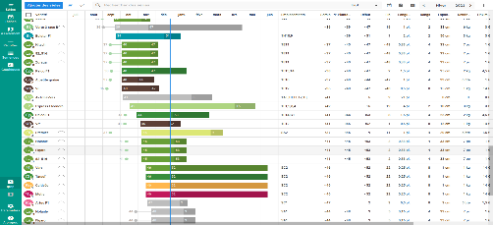

Calendriers boursiers des jours fériés

Planning vacances et temps de repos

usa
Accueil

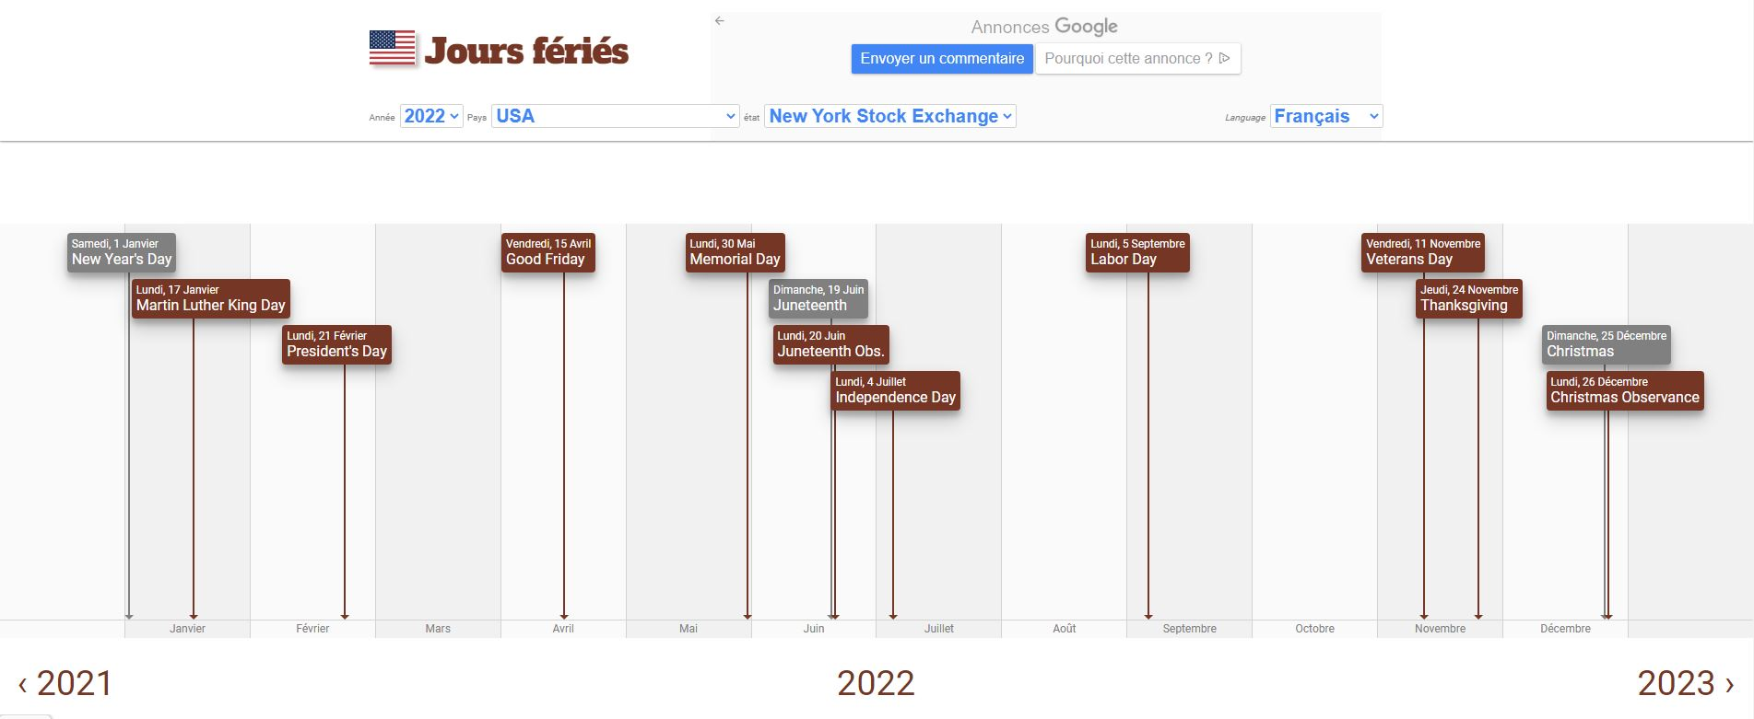
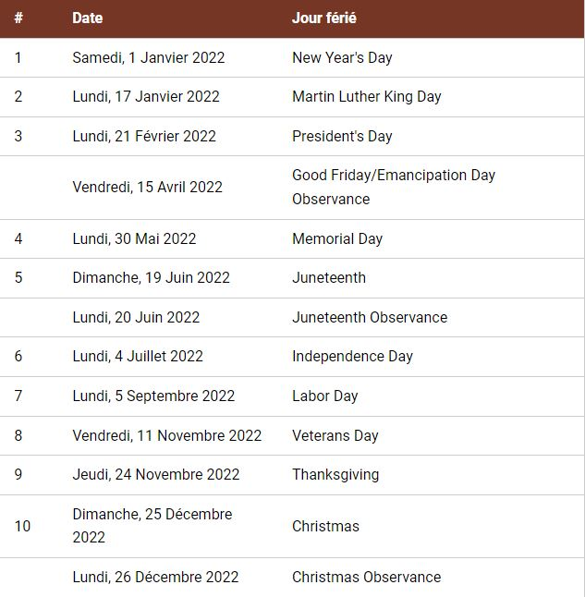

 | Calendrier Repos Vacances

chine
Accueil

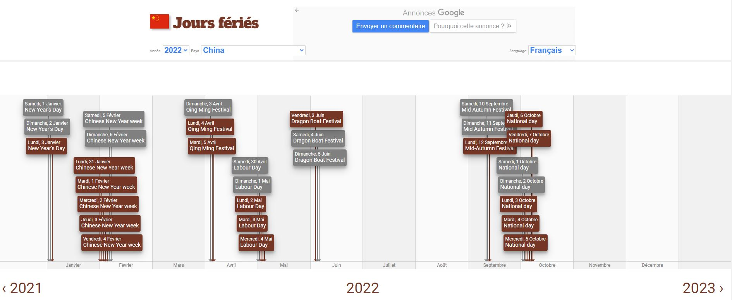
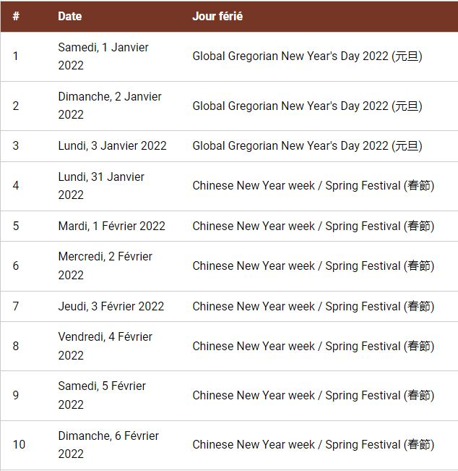

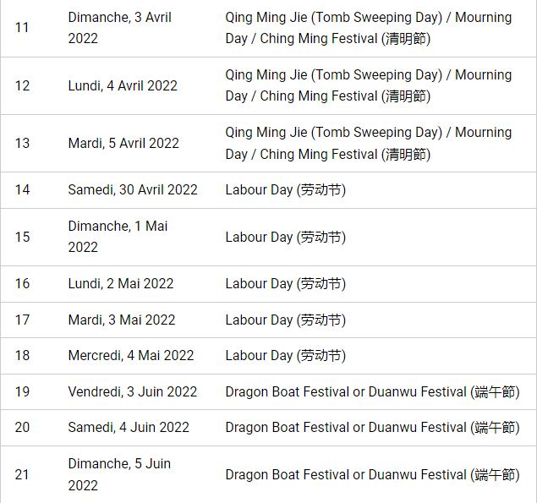
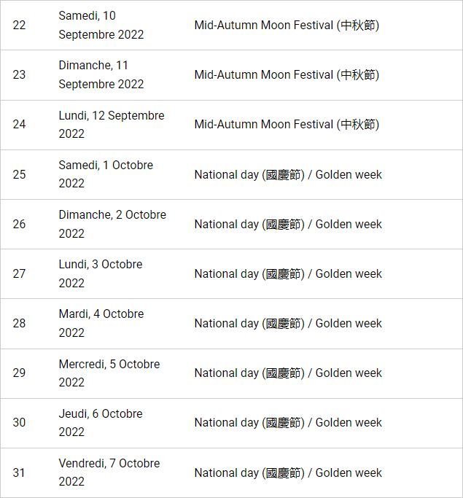

 | Haut de page | Calendrier Repos Vacances

japon
Accueil

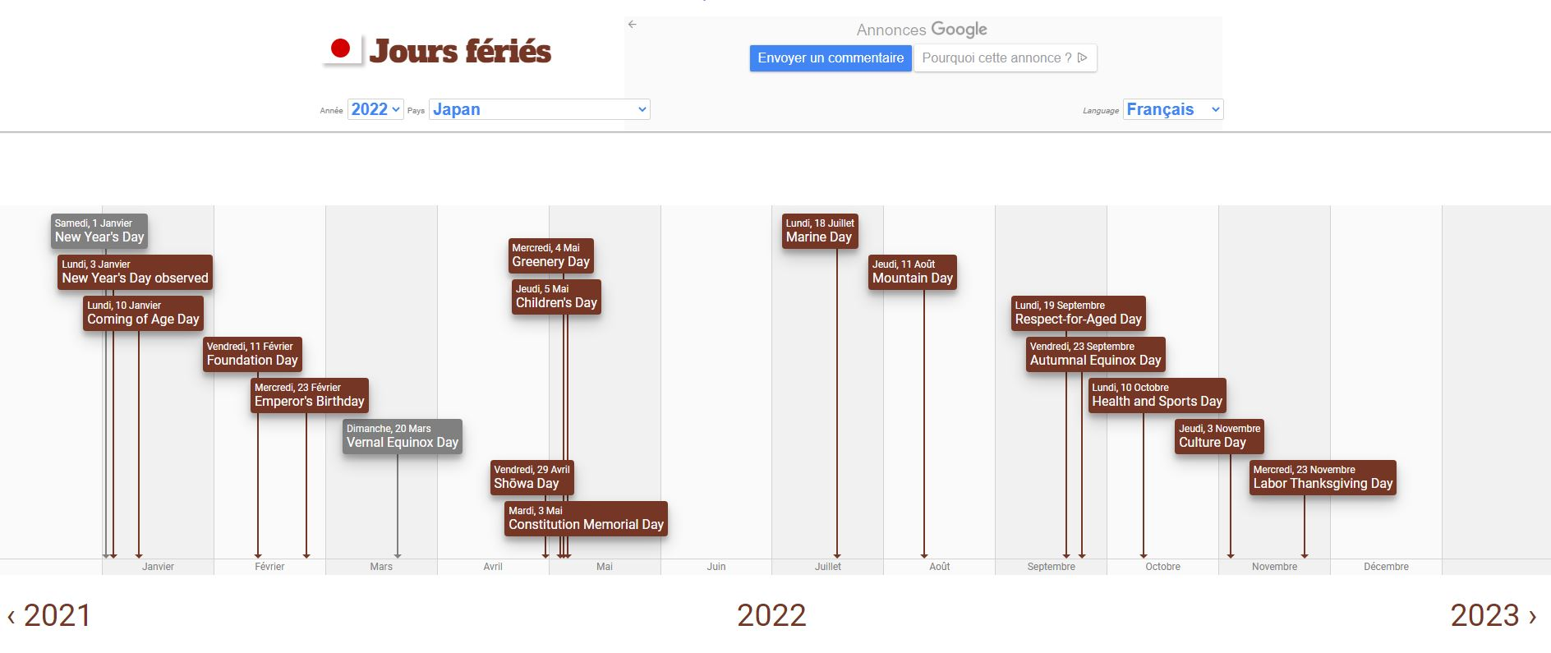
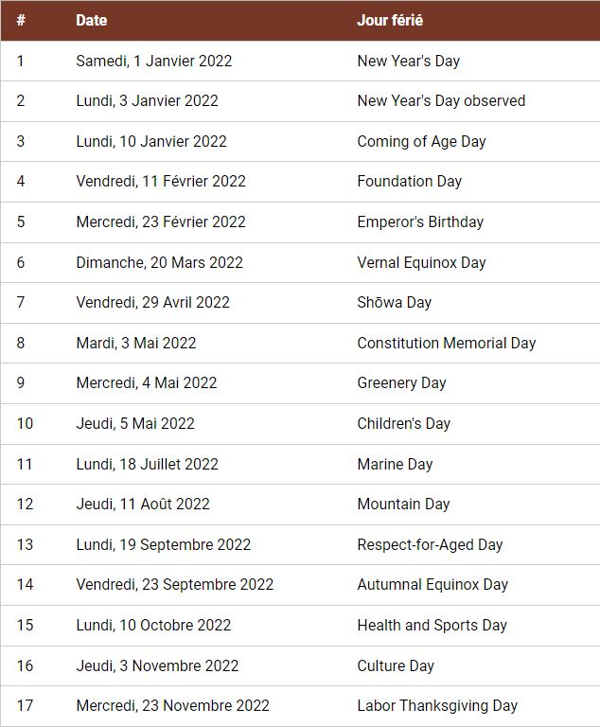

 | Calendrier Repos Vacances

royaume-uni
Accueil

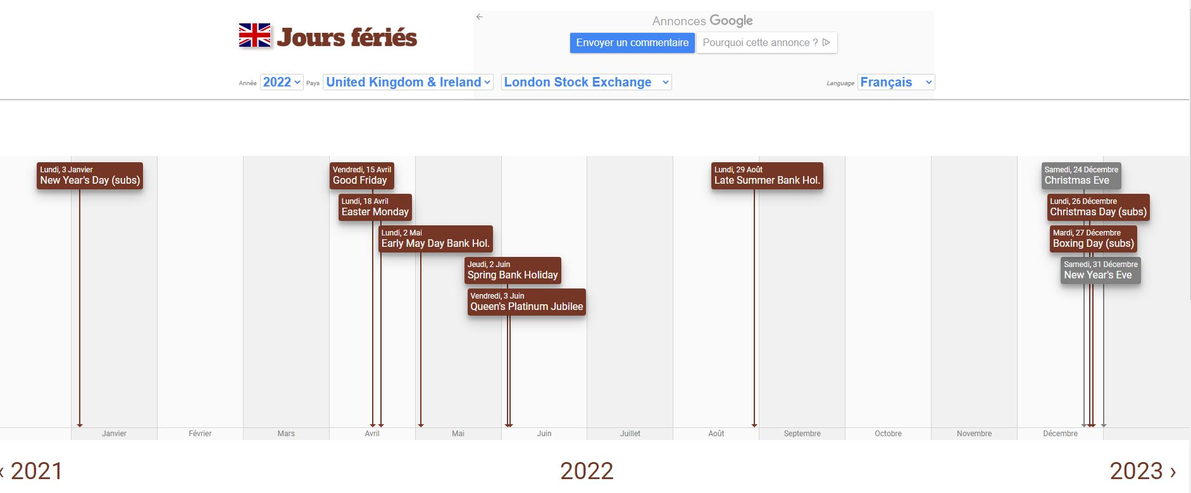
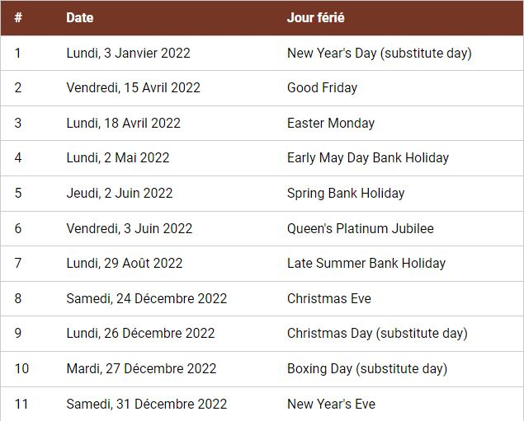

 | Calendrier Repos Vacances

allemagne
Accueil

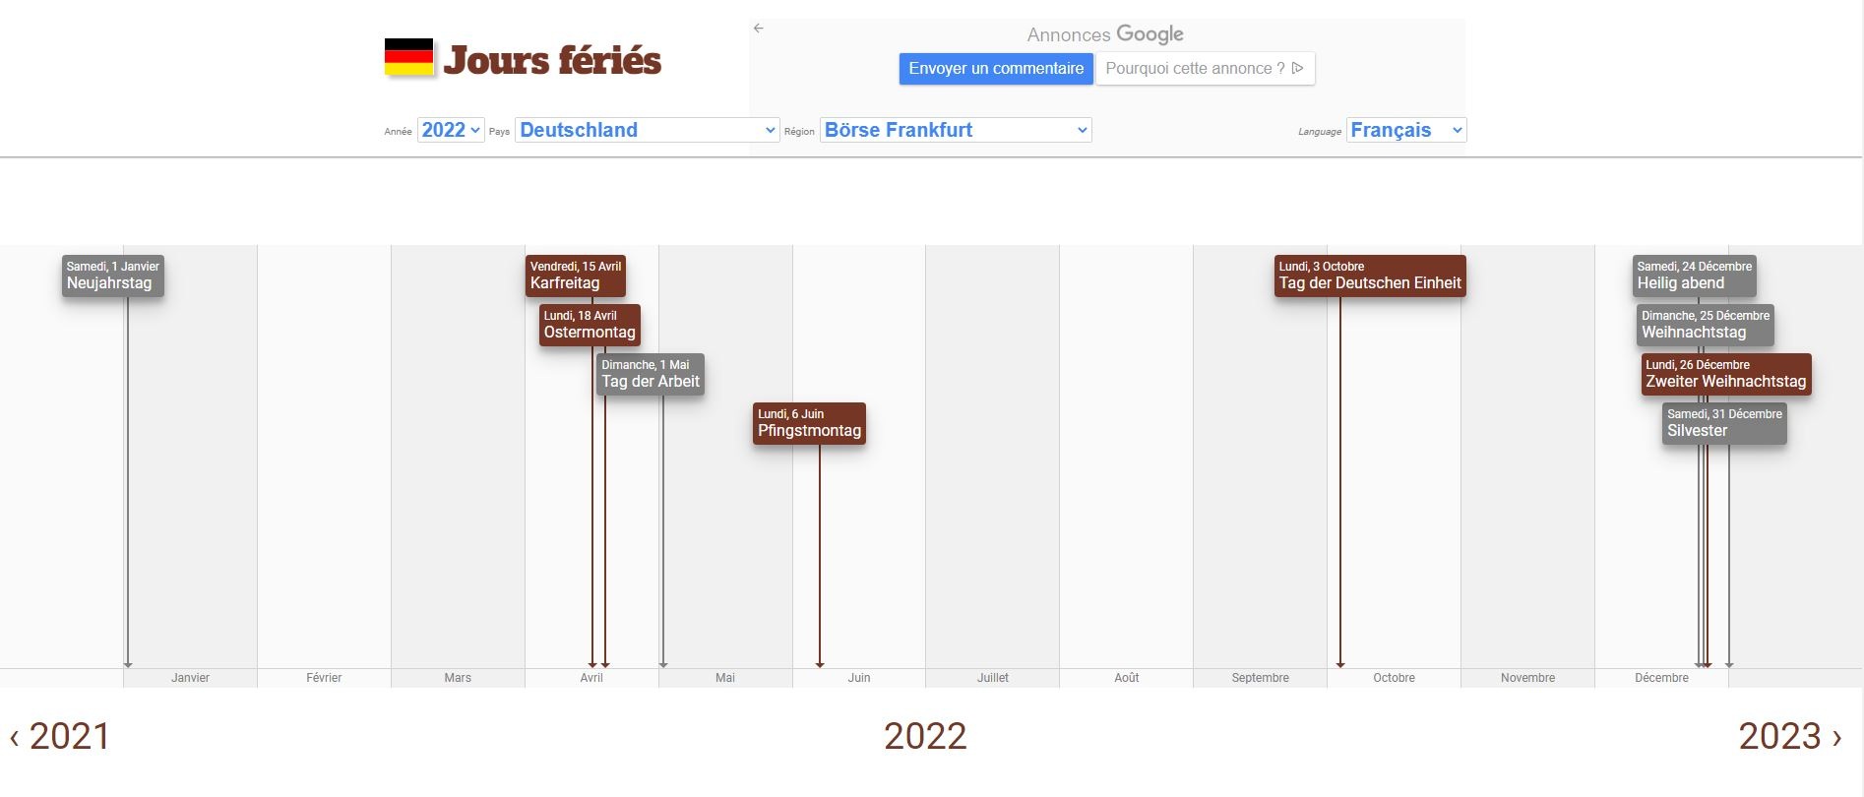
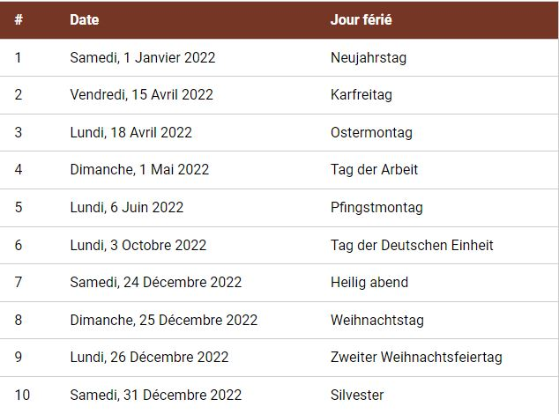

 | Calendrier Repos Vacances

france
Accueil

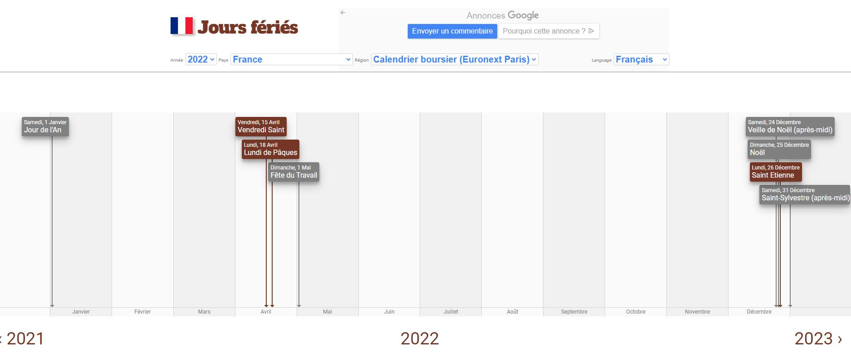
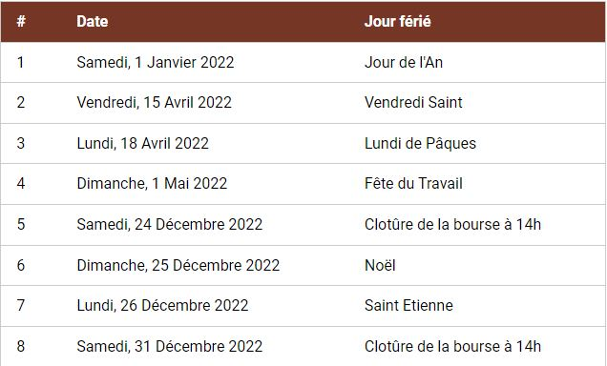

 | Calendrier Repos Vacances

Repos et Vacances
 | Accueil
Calendrier 2022
JANVIER |  |  | FEVRIER |  |  | MARS |  | AVRIL |  |  | MAI |  |  | JUIN |  |  | JUILLET |  |  | AOUT |  |  | SEPTEMBRE |  |  | OCTOBRE |  |  | NOVEMBRE |  |  | DECEMBRE
SA |  | 2022-01-01 | MA | Fériés chine | 2022-02-01 | MA | 2022-03-01 | VE |  | 2022-04-01 | DI |  | 2022-05-01 | ME |  | 2022-06-01 | VE | vacances | 2022-07-01 | LU |  | 2022-08-01 | JE |  | 2022-09-01 | SA |  | 2022-10-01 | MA |  | 2022-11-01 | JE |  | 2022-12-01
DI |  | 2022-01-02 | ME | Fériés chine | 2022-02-02 | ME | 2022-03-02 | SA |  | 2022-04-02 | LU | F japon chine londres | 2022-05-02 | JE |  | 2022-06-02 | SA | vacances | 2022-07-02 | MA |  | 2022-08-02 | VE |  | 2022-09-02 | DI |  | 2022-10-02 | ME |  | 2022-11-02 | VE |  | 2022-12-02
LU | Fériés londres | 2022-01-03 | JE | Fériés chine | 2022-02-03 | JE | 2022-03-03 | DI |  | 2022-04-03 | MA | Fériés japon et chine | 2022-05-03 | VE | Fériés chine | 2022-06-03 | DI | vacances | 2022-07-03 | ME |  | 2022-08-03 | SA | repos | 2022-09-03 | LU | Fériés Allemagne chine | 2022-10-03 | JE | Fériés japon | 2022-11-03 | SA |  | 2022-12-03
MA |  | 2022-01-04 | VE | Fériés chine | 2022-02-04 | VE | 2022-03-04 | LU | Fériés chine | 2022-04-04 | ME | Fériés japon et chine | 2022-05-04 | SA |  | 2022-06-04 | LU | vacances | 2022-07-04 | JE |  | 2022-08-04 | DI | repos | 2022-09-04 | MA | Fériés chine | 2022-10-04 | VE |  | 2022-11-04 | DI |  | 2022-12-04
ME |  | 2022-01-05 | SA |  | 2022-02-05 | SA | 2022-03-05 | MA | Fériés chine | 2022-04-05 | JE | Fériés japon | 2022-05-05 | DI |  | 2022-06-05 | MA | vacances | 2022-07-05 | VE |  | 2022-08-05 | LU | repos Fériés usa | 2022-09-05 | ME | Fériés chine | 2022-10-05 | SA |  | 2022-11-05 | LU |  | 2022-12-05
JE |  | 2022-01-06 | DI |  | 2022-02-06 | DI | 2022-03-06 | ME |  | 2022-04-06 | VE |  | 2022-05-06 | LU | Fériés Allemagne | 2022-06-06 | ME | vacances | 2022-07-06 | SA |  | 2022-08-06 | MA |  | 2022-09-06 | JE | Fériés chine | 2022-10-06 | DI |  | 2022-11-06 | MA |  | 2022-12-06
VE |  | 2022-01-07 | LU |  | 2022-02-07 | LU | 2022-03-07 | JE |  | 2022-04-07 | SA |  | 2022-05-07 | MA |  | 2022-06-07 | JE | vacances | 2022-07-07 | DI |  | 2022-08-07 | ME |  | 2022-09-07 | VE | Fériés chine | 2022-10-07 | LU |  | 2022-11-07 | ME |  | 2022-12-07
SA |  | 2022-01-08 | MA |  | 2022-02-08 | MA | 2022-03-08 | VE |  | 2022-04-08 | DI |  | 2022-05-08 | ME |  | 2022-06-08 | VE | vacances | 2022-07-08 | LU |  | 2022-08-08 | JE |  | 2022-09-08 | SA |  | 2022-10-08 | MA |  | 2022-11-08 | JE |  | 2022-12-08
DI |  | 2022-01-09 | ME |  | 2022-02-09 | ME | 2022-03-09 | SA |  | 2022-04-09 | LU |  | 2022-05-09 | JE |  | 2022-06-09 | SA | vacances | 2022-07-09 | MA |  | 2022-08-09 | VE |  | 2022-09-09 | DI |  | 2022-10-09 | ME |  | 2022-11-09 | VE |  | 2022-12-09
LU |  | 2022-01-10 | JE |  | 2022-02-10 | JE | 2022-03-10 | DI |  | 2022-04-10 | MA |  | 2022-05-10 | VE |  | 2022-06-10 | DI | vacances | 2022-07-10 | ME |  | 2022-08-10 | SA |  | 2022-09-10 | LU | Fériés japon | 2022-10-10 | JE |  | 2022-11-10 | SA |  | 2022-12-10
MA |  | 2022-01-11 | VE | Fériés japon | 2022-02-11 | VE | 2022-03-11 | LU |  | 2022-04-11 | ME |  | 2022-05-11 | SA |  | 2022-06-11 | LU | vacances | 2022-07-11 | JE | Fériés japon | 2022-08-11 | DI |  | 2022-09-11 | MA |  | 2022-10-11 | VE | repos Fériés usa | 2022-11-11 | DI |  | 2022-12-11
ME |  | 2022-01-12 | SA |  | 2022-02-12 | SA | 2022-03-12 | MA |  | 2022-04-12 | JE |  | 2022-05-12 | DI |  | 2022-06-12 | MA | vacances | 2022-07-12 | VE |  | 2022-08-12 | LU | Fériés chine | 2022-09-12 | ME |  | 2022-10-12 | SA | repos | 2022-11-12 | LU |  | 2022-12-12
JE |  | 2022-01-13 | DI |  | 2022-02-13 | DI | 2022-03-13 | ME |  | 2022-04-13 | VE |  | 2022-05-13 | LU |  | 2022-06-13 | ME | vacances | 2022-07-13 | SA |  | 2022-08-13 | MA |  | 2022-09-13 | JE |  | 2022-10-13 | DI | repos | 2022-11-13 | MA |  | 2022-12-13
VE |  | 2022-01-14 | LU |  | 2022-02-14 | LU | 2022-03-14 | JE |  | 2022-04-14 | SA |  | 2022-05-14 | MA |  | 2022-06-14 | JE | vacances | 2022-07-14 | DI |  | 2022-08-14 | ME |  | 2022-09-14 | VE |  | 2022-10-14 | LU |  | 2022-11-14 | ME |  | 2022-12-14
SA |  | 2022-01-15 | MA |  | 2022-02-15 | MA | 2022-03-15 | VE | repos Fériés usa europe | 2022-04-15 | DI |  | 2022-05-15 | ME |  | 2022-06-15 | VE | vacances | 2022-07-15 | LU |  | 2022-08-15 | JE |  | 2022-09-15 | SA |  | 2022-10-15 | MA |  | 2022-11-15 | JE |  | 2022-12-15
DI |  | 2022-01-16 | ME |  | 2022-02-16 | ME | 2022-03-16 | SA | repos | 2022-04-16 | LU |  | 2022-05-16 | JE |  | 2022-06-16 | SA | vacances | 2022-07-16 | MA |  | 2022-08-16 | VE |  | 2022-09-16 | DI |  | 2022-10-16 | ME |  | 2022-11-16 | VE |  | 2022-12-16
LU |  | 2022-01-17 | JE |  | 2022-02-17 | JE | 2022-03-17 | DI | repos | 2022-04-17 | MA |  | 2022-05-17 | VE |  | 2022-06-17 | DI | vacances | 2022-07-17 | ME |  | 2022-08-17 | SA |  | 2022-09-17 | LU |  | 2022-10-17 | JE |  | 2022-11-17 | SA |  | 2022-12-17
MA |  | 2022-01-18 | VE |  | 2022-02-18 | VE | 2022-03-18 | LU | repos Fériés europe | 2022-04-18 | ME |  | 2022-05-18 | SA |  | 2022-06-18 | LU | vacances | 2022-07-18 | JE |  | 2022-08-18 | DI |  | 2022-09-18 | MA |  | 2022-10-18 | VE |  | 2022-11-18 | DI |  | 2022-12-18
ME |  | 2022-01-19 | SA | REPOS | 2022-02-19 | SA | 2022-03-19 | MA |  | 2022-04-19 | JE |  | 2022-05-19 | DI |  | 2022-06-19 | MA | vacances | 2022-07-19 | VE |  | 2022-08-19 | LU | Fériés japon | 2022-09-19 | ME |  | 2022-10-19 | SA |  | 2022-11-19 | LU | vacances | 2022-12-19
JE |  | 2022-01-20 | DI | REPOS | 2022-02-20 | DI | 2022-03-20 | ME |  | 2022-04-20 | VE |  | 2022-05-20 | LU |  | 2022-06-20 | ME | vacances | 2022-07-20 | SA |  | 2022-08-20 | MA |  | 2022-09-20 | JE |  | 2022-10-20 | DI |  | 2022-11-20 | MA | vacances | 2022-12-20
VE |  | 2022-01-21 | LU | repos Fériés usa | 2022-02-21 | LU | 2022-03-21 | JE |  | 2022-04-21 | SA |  | 2022-05-21 | MA |  | 2022-06-21 | JE | vacances | 2022-07-21 | DI |  | 2022-08-21 | ME |  | 2022-09-21 | VE |  | 2022-10-21 | LU |  | 2022-11-21 | ME | vacances | 2022-12-21
SA |  | 2022-01-22 | MA |  | 2022-02-22 | MA | 2022-03-22 | VE |  | 2022-04-22 | DI |  | 2022-05-22 | ME |  | 2022-06-22 | VE | vacances | 2022-07-22 | LU |  | 2022-08-22 | JE |  | 2022-09-22 | SA |  | 2022-10-22 | MA |  | 2022-11-22 | JE | vacances | 2022-12-22
DI |  | 2022-01-23 | ME | Fériés japon | 2022-02-23 | ME | 2022-03-23 | SA |  | 2022-04-23 | LU |  | 2022-05-23 | JE |  | 2022-06-23 | SA | vacances | 2022-07-23 | MA |  | 2022-08-23 | VE | Fériés japon | 2022-09-23 | DI |  | 2022-10-23 | ME | Fériés japon | 2022-11-23 | VE | vacances | 2022-12-23
LU |  | 2022-01-24 | JE |  | 2022-02-24 | JE | 2022-03-24 | DI |  | 2022-04-24 | MA |  | 2022-05-24 | VE |  | 2022-06-24 | DI | vacances | 2022-07-24 | ME |  | 2022-08-24 | SA |  | 2022-09-24 | LU |  | 2022-10-24 | JE | Fériés usa | 2022-11-24 | SA | vacances | 2022-12-24
MA |  | 2022-01-25 | VE |  | 2022-02-25 | VE | 2022-03-25 | LU |  | 2022-04-25 | ME |  | 2022-05-25 | SA |  | 2022-06-25 | LU | vacances | 2022-07-25 | JE |  | 2022-08-25 | DI |  | 2022-09-25 | MA |  | 2022-10-25 | VE |  | 2022-11-25 | DI | vacances | 2022-12-25
ME |  | 2022-01-26 | SA |  | 2022-02-26 | SA | 2022-03-26 | MA |  | 2022-04-26 | JE |  | 2022-05-26 | DI |  | 2022-06-26 | MA | vacances | 2022-07-26 | VE |  | 2022-08-26 | LU |  | 2022-09-26 | ME |  | 2022-10-26 | SA |  | 2022-11-26 | LU | vacances | 2022-12-26
JE |  | 2022-01-27 | DI |  | 2022-02-27 | DI | 2022-03-27 | ME |  | 2022-04-27 | VE |  | 2022-05-27 | LU |  | 2022-06-27 | ME | vacances | 2022-07-27 | SA |  | 2022-08-27 | MA |  | 2022-09-27 | JE |  | 2022-10-27 | DI |  | 2022-11-27 | MA | vacances | 2022-12-27
VE |  | 2022-01-28 | LU |  | 2022-02-28 | LU | 2022-03-28 | JE |  | 2022-04-28 | SA | repos | 2022-05-28 | MA |  | 2022-06-28 | JE | vacances | 2022-07-28 | DI |  | 2022-08-28 | ME |  | 2022-09-28 | VE |  | 2022-10-28 | LU |  | 2022-11-28 | ME | vacances | 2022-12-28
SA |  | 2022-01-29 |  |  |  | MA | 2022-03-29 | VE | Fériés japon | 2022-04-29 | DI | repos | 2022-05-29 | ME |  | 2022-06-29 | VE | vacances | 2022-07-29 | LU | Fériés londres | 2022-08-29 | JE |  | 2022-09-29 | SA |  | 2022-10-29 | MA |  | 2022-11-29 | JE | vacances | 2022-12-29
DI |  | 2022-01-30 |  |  |  | ME | 2022-03-30 | SA |  | 2022-04-30 | LU | repos Fériés usa | 2022-05-30 | JE |  | 2022-06-30 | SA | vacances | 2022-07-30 | MA |  | 2022-08-30 | VE |  | 2022-09-30 | DI |  | 2022-10-30 | ME |  | 2022-11-30 | VE | vacances | 2022-12-30
LU | Fériés chine | 2022-01-31 |  |  |  | JE | 2022-03-31 |  |  |  | MA |  | 2022-05-31 |  |  |  | DI |  | 2022-07-31 | ME |  | 2022-08-31 |  |  |  | LU |  | 2022-10-31 |  |  |  | SA | vacances | 2022-12-31
JANVIER |  |  | FEVRIER |  |  | MARS |  | AVRIL |  |  | MAI |  |  | JUIN |  |  | JUILLET |  |  | AOUT |  |  | SEPTEMBRE |  |  | OCTOBRE |  |  | NOVEMBRE |  |  | DECEMBRE

 |  |  |  |  |  |  |  |  |  |  |  |  |  |  | Haut de page

